Sheet1
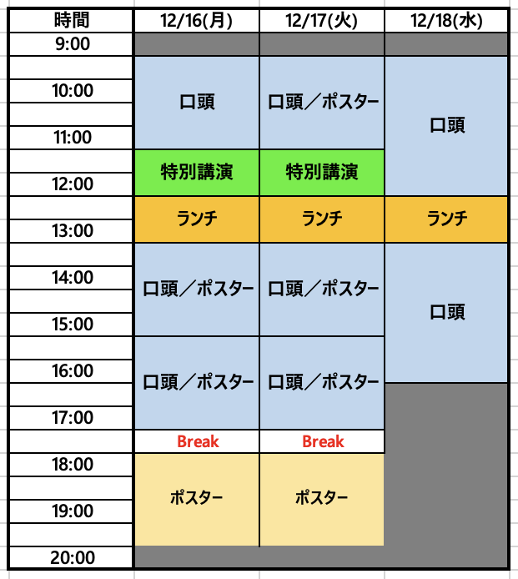
【第34回 日本MRS年次大会 シンポジウム提案用紙】 |  |  | ※本ファイルの下記の事項についてご記入頂き、メール添付（宛先：meeting2024@mrs-j.org）にご返送下さい。
0. 国際シンポジウムを希望しますか？ |  | 希望する／しない | ←どちらかを消去してください
1. 予想される発表件数 （会場配置の参考と致します。概略で結構ですのでご記入ください）
口頭： |  | 件 ←数字を入れてください
ポスター： |  | 件 ←数字を入れてください
合計： |  | 件
 |  |  | ※セッション開始・終了時間は変更の可能性があります。
2. 希望開催日 |  |  | ※演題登録締切後に、会場案の確認アンケートを実施いたします。
右表に記号を入れてください |  |  | 口頭セッション | 12/16(月) | 12/17(火) | 12/18(水)
記号 | 希望 |  | am(9:30~11:30) |  |  |  | 12/18は12:30まで
◎ | 第一希望 |  | pm(13:30~15:30) |  |  |  | 12/18は16:30まで
○ | 希望 |  | pm(15:30~17:30)
△ | 調整可能 |  | ポスターセッション | 12/16(月) | 12/17(火) | 12/18(水)
現時点でのご希望を記入してください。
× | 不可 |  | am(9:30~11:30)
空欄 | 未定 |  | pm(13:30~15:30)
 |  |  | pm(15:30~17:30)
 |  |  | pm(18:00~20:00)
3. シンポジウム情報記載欄
※下記の記載内容は、ホームページ並びにプログラムブック（Symposium List)にそのまま反映されます。最後に今一度記載内容のご確認をお願いいたします。
※委嘱状送付の為、代表、連絡オーガナイザーの方は全ての項目をご記入下さい。 代表・連絡以外のオーガナイザーで委嘱状の送付を希望される方は事務局までメールにてご指定の書式、必要情報等を別途ご連絡ください。
シンポジウム名 （和文） | シンポジウム名 （英文） | ご担当 | 姓 | 名 | ご所属 | 部課名 | 郵便番号 | 住所 | お電話番号 | E-mail address | First name （ご記入例） | FAMILY NAME （ご記入例） | Affiliation | Position (Prof./Dr./ Mr./Ms.) | Topics (箇条書きで概ね5項目程度：日本語文) | Topics (箇条書きで概ね5項目程度：英文) | Scope (日本語文） | Scope （100～200語程度：英文） | 通信欄
 |  | Representative（代表） Organizer
 |  | Correspondence（連絡） Person1
 |  | Correspondence Person2

 |  | Organizer1
 |  | Organizer2
 |  | Organizer3
 |  | Organizer4
 |  | Organizer5
 |  | Organizer6
 |  | Organizer7
 |  | Organizer8

